保険者の情報をダウンロードする機能を作成
保険者の情報を印刷する機能を作成 |  |  |  |  |  |  |  |  |  |  | 作成者 |  |  |  |  | 作成日 | 更新者 | 更新日 | Rev
 |  |  |  |  |  |  |  |  |  |  | サポート部 |  |  |  |  | 2020-02-11 | - | - | Draft#1

js
フロントエンド
 | 【1】機能概要
insurer
insurer_search.js

5
1

web-django (バックエンド)

exs_main
view.py
4

zm
urls.py

2
 | 機能概要
 |  | 画面より指定された、「開設区分」、「種別」により対象となる保険者マスタの一覧を出力する。
3
詳しいコンテンツを見るにはここをクリックしてください
page
insurer
urls.py
views.py

 | 【2】入力/出力

 |  | ・機能としての入力、出力は以下の表を参照。
 |  | 入力/出力 |  |  |  | 内容
 |  | 入力 |  |  |  | 開設区分: INSURER_000.insurance_category_tcd
 |  |  |  |  |  | 種別: INSURER_001.opening_class_tcd

 |  | 出力 |  |  |  | CSV ファイル

Web-django
 | 【3】フローチャート |  |  |  |  |  |  |  |  |  |  |  | WEB-DJANGO

 |  |  |  |  |  |  |  |  |  | ① | ・クライアントはリクエストをweb-djangoサーバーに送信します

 |  |  |  |  |  |  |  |  |  | ② | ・検索語に従ってデータベースからデータをフィルタリングします

クライアント
フォームデータ
 |  |  |  |  |  |  | ① |  |  | ③ | ・データ処理します。
 |  |  |  |  |  |  |  |  |  |  |  | ・データーを整理します。
 |  |  |  |  |  |  |  |  |  |  |  | ・ヘッタを追加します。

db-mariadb
データを検索
 |  |  |  |  |  |  |  |  |  | ④ | ・CSV 作成します。
 |  |  |  |  |  |  | ②
 |  |  |  |  |  |  |  |  |  | ⑤ | ・CSVファイルを作成してから、ＣＳＶ パスをクライアントに送ります。

データ処理
 |  |  |  |  |  |  | ③

CSV 作成
 |  |  |  |  |  |  | ④

CSVパス
 |  |  |  |  |  |  | ⑤

 | 【4】処理フロー

 |  | <<クライアント側>>

 |  |  |  |  |  |  |  | １）
フォームデータ

JavaScript
 |  |  |  |  |  |  |  | ２）

Web-django サーバー
 |  | <<サーバー側>>

Url処理（python / Django）
 |  |  |  |  |  |  |  |  | ⑥
 |  |  |  |  |  | ３）

View処理（python / Django）
 |  |  |  |  |  | ４）

exportCSV·関数
 |  |  |  |  |  |  |  | ５）

Ｍｏｄｅｌ処理（python / Django）

db-mariaDB

 | 【5】処理概要(WEB-DJANGO)
 |  | １） | フォームに検索値を入力して、「ダウンロード」ボタンを押し、 |  |  |  |  |  |  |  | 3) | Djangoのurl.py（zm\urls.py）がリクエストを受ける。
 |  |  | onClickメソッドから、insurer_search.jsの master.search.select_form関数を呼び出す。 |  |  |  |  |  |  |  |  |  | さらにurls.py（zm\page\print\urls.py）へ処理を渡し、
 |  |  |  |  |  |  |  |  |  |  |  |  | PrintView.as_View関数を呼び出す。
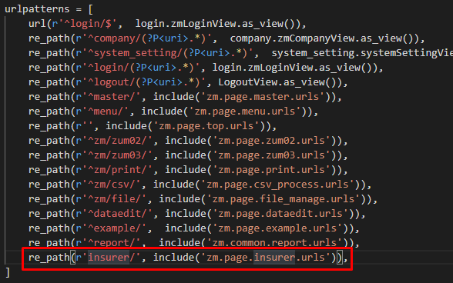

 |  | ２） | insurer_search.jsで処理を担当するURLパスを指定して、フォームデータを取得する、
 |  |  | AjaxでDjango（サーバー）のurls,pyへ、POSTリクエストする。
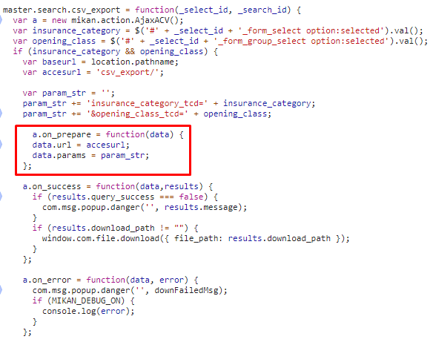
 |  |  |  |  |  |  |  |  |  |  |  |  |  | \web-django\src\webapp\zm\urls.py

 |  |  |  |  |  |  |  |  |  |  |  |  |  |  | \webapp\zm\page\insurer\urls.py
 |  |  |  |  |  |  |  |  |  |  | 4) | views.pyで定義されているInsurerJsonSearchViewクラスに処理がまず飛ぶが、
 |  |  |  |  |  |  |  |  |  |  |  | InsurerJsonSearchViewクラスはAbstractPageクラスを継承します
 |  |  |  |  |  |  |  |  |  |  |  | AbstractPageクラスはBaseHtmlViewクラスを継承します
 |  |  |  |  |  |  |  |  |  |  |  | スーパークラスBaseHtmlViewなどでPOSTされた際の処理を行う。
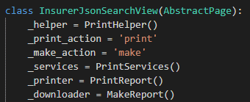

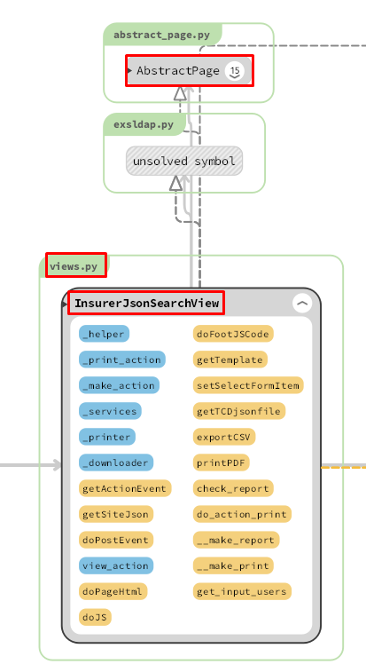
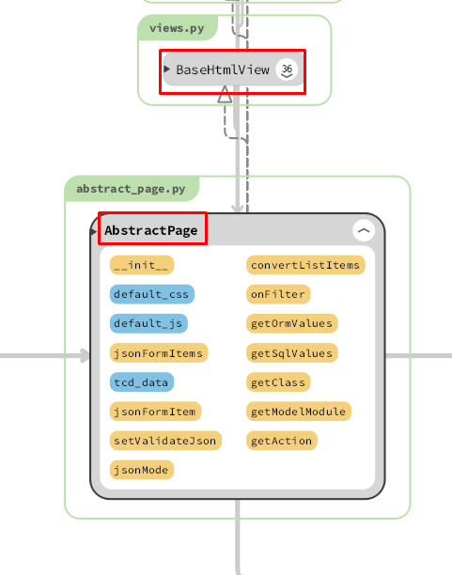
 |  |  |  |  |  |  |  |  |  | 5)
 |  |  |  |  |  |  |  |  |  |  | exportCSV関数内でレポートを作成処理のメイン処理を行う。

 |  |  |  |  |  |  |  |  |  | 5-1)
 |  |  |  |  |  |  |  |  |  |  |  | オブジェクトリクエストを取得。要求オブジェクトには、クライアントがサーバーに送信するパラメーターが含まれます

 |  |  |  |  |  |  |  |  |  | 5-2)
 |  |  |  |  |  |  |  |  |  |  |  | 要求オブジェクトから、パラメーターを取得します。

 |  |  |  |  |  |  |  |  |  | 5-3)
 |  |  |  |  |  |  |  |  |  |  |  | ・データーを検索します。
 |  |  |  |  |  |  |  |  |  |  |  | ・データーを整理します。
 |  |  |  |  |  |  |  |  |  |  |  | ・ＣＳＶファイルを作成します。
 |  |  |  |  |  |  |  |  |  |  |  | ・ＣＳＶ パスを返す

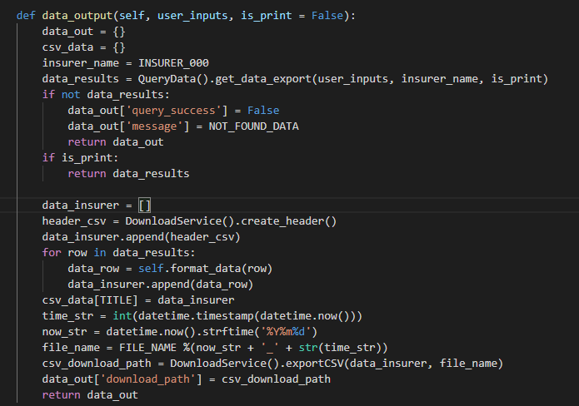
 | ４-１）
 |  | views.pyのBaseHtmlView内で定義されているPOST関数の処理を行う。
 |  | このPOST関数内の処理はPOSTリクエストがDjango（サーバ）に送られると毎回呼ばれる。

 | ４-２）
 |  | views.pyのInsurerJsonSearchView内のdoPostEvent関数の処理を行い、
 |  | その内部で、exportCSV関数が呼ばれる。

 |  | 5-3-1）
 |  |  | ・データーを検索します。 |  |  |  |  |  |  | 画面完成
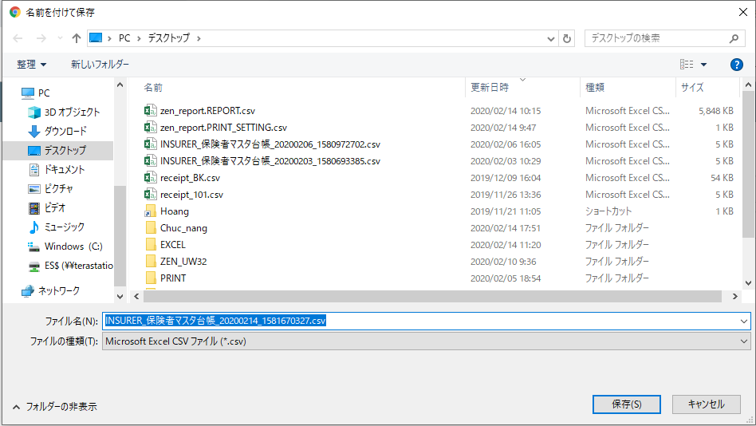
SQL QUERY

 |  | 5-3-2)
 |  |  |  | ・ヘッタを追加します。
 |  |  |  | ・データーを整理します。

 |  | 5-3-3)
 |  |  |  | ・ＣＳＶファイルを作成します。
 |  |  |  | ・ＣＳＶ パスを返す

 |  | 6)
 |  |  | 全ての処理が終了すると、insurer_search.jsのmaster.search.csv_exportのajaxのsuccessブロックに
 |  |  | 処理が戻り、画面に結果が表示される。

 | 【6】関数

 |  | 概要）
 |  |  | ・ダウンロードのメイン処理はviews.pyのexportCSV関数から
 |  |  | 様々な関数が呼出され行われる。

 |  | ※ | process_report関数から呼び出される関数群イメージ図
①
exportCSV 関数
②self.getRequest()

③self.get_input_users(request)
 |  |  |  | (views.py)

④DownloadLogic().data_output(user_inputs)

⑤data_output(user_inputs)

QueryData().get_data_export()

DownloadService().exportCSV()

詳しいコンテンツを見るにはここをクリックしてください

 | 【７】DBアクセス

Web-django サーバー
 |  | 概要）
 |  |  | ・ダウンロード関数の内部では関数が実行される。

 |  |  |  | ・ | DownloadLogic().data_output(user_inputs)

柔道整復施術療養費支給申請総括票（Ⅰ）
帳票メニュー（柔整） 柔道整復施術療養費支給申請総括票（Ⅰ） |  |  |  |  |  |  |  |  |  |  |  |  |  | 作成者 |  |  |  |  |  |  | 作成日 | 更新者 |  | 更新日 |  | Rev
 |  |  |  |  |  |  |  |  |  |  |  |  |  | サポート部 |  |  |  |  |  |  | 2019-12-23 | - |  | - |  | Draft#1

 | 【1】機能概要 |  |  |  |  |  |  |  |  |  |  |  | 【2】入力/出力

 |  |  |  |  |  |  |  |  |  |  |  |  |  | ・機能としての入力、出力は以下の表を参照。
 |  |  |  |  |  |  |  |  |  |  |  |  |  | 入力/出力 |  |  |  |  | 内容
 |  |  |  |  |  |  |  |  |  |  |  |  |  | 入力 |  |  |  |  | ・RECEIPT_100, ORGANIZATION_000, ORGANIZATION_001, PRACTITIONER_000, FACILITY_000,FACILITY_001,FACILITY_010,INSURER_000, INSURER_001 ・フォームデータ: ・モード: 初回発行モードと再発行モードがある ・請求年月: RECEIPT_100.billing_date ・締切対象年月日: RECEIPT_100.closing_target_date ・保険種別: RECEIPT_100.insurance_category_number ・都道府県: INSURER_000.insurer_jurisdiction_tcd ・施術所番号: FACILITY_000.facility_number ・施術者番号: PRACTITIONER_000.practitioner_number

 | https://toitsu-unification.ad.zenjukyo.gr.jp/zm/print/U01PB001
前提条件
 | レセプトチェックが完了していること。

 | 概要 |  |  |  |  |  |  |  |  |  |  |  |  | 出力 |  |  |  |  | それぞれ、PDFファイル出力
 |  | ・施術管理者と条件パターンごとに、提出したレセプトを集計して1つの帳票を出す。これを1ブロックとする。
 |  |  | ※n行あるので、複数ページになる可能性あり。
 |  |  | ※条件パターンは条件整理シートを要参照。
 |  | ・政令指定都市として、複数の保険者をまとめてしまうという考え方がある。
 |  |  | → 上記を表現するためにINSURER_000.general_insurer_d_id が存在する。
 |  |  | general_insurer_d_idが「NULL」ではない保険者レコードについては、政令指定都市（統括）
 |  |  | 保険者レコードに集約される。
 |  | ・レセプトチェック完了済み、かつ未請求のものが対象。
 |  | ・初回発行モードと再発行モードがある。
 |  |  | → 対象レセプトを絞り込む軸として、初回発行モードは締切対象年月日（FromTo）を、再発行モードは
 |  |  |  | 請求年月を利用する。
 |  |  | → 初回発行モードであれば、画面から受け取った請求年月をレセプトレコードに設定（データ更新）する。
詳しいコンテンツを見るにはここをクリックしてください

 | 【3】主なディレクトリ構成
Web-django
batch-python-luigi
exs_main
⑤view.py
printing
service
printing
service
①urls.py
bbin

zm
②
urls.py
②
views.py

③creatpdf.py
srｃ
zen
pdf
make
page
print
③urls.py
④print_view.py

static
js
print
①
print.js
www

 | 成功画面
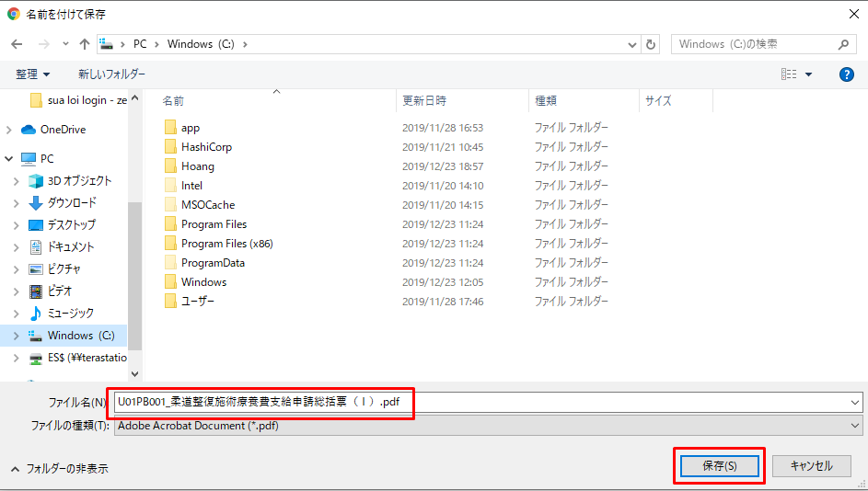

 | フローチャート |  |  |  |  |  |  |  |  |  |  |  |  |  |  | WEB-DJANGO |  |  |  |  |  |  | BATCH-PYTHON-LUIGI

 |  |  |  |  |  |  |  |  |  |  |  |  | ① | ・クライアントはリクエストをweb-djangoサーバーに送信します

クライアント
フォームデータ
 |  |  |  |  |  |  |  |  |  |  |  |  | ② | ・検索語に従ってデータベースからデータをフィルタリングします
 |  |  |  |  |  |  |  |  |  |  |  |  |  | ・新しいデータをstorage-mariadb-batchデータベースのREPORTテーブルに保存します
 |  |  |  |  |  |  |  | ① |  |  |  |  |  | ・report_idを含むリクエストをbatchluigiサーバーに送信する

 |  |  |  |  |  |  |  |  |  |  |  |  | ③ | ・データベースstorage-mariadb-batchバッチからデータを取得し、データを処理して
 |  |  |  |  |  |  |  |  |  |  |  |  |  | Split_reportテーブルに保存します
db-mariadb
storage-mariadb-batch
データ処理
 |  |  |  |  |  |  |  | ② |  |  |  |  | ④ | ・S3サーバー（コンテナーstorage_zenko）からpdfテンプレートをダウンロードします

storage-mariadb-batch
 |  |  |  |  |  |  |  |  |  |  |  |  | ⑤ | ・PDFを作成
 |  |  |  |  |  |  |  |  |  |  |  |  |  | ・PDFファイルをS3サーバーにアップロードします
 |  |  |  |  |  |  |  |  |  |  |  |  |  | ・アップロードされたファイルパスをデータベースに保存する
データ処理
 |  |  |  |  |  |  |  | ③ |  |  |  |  |  | ・report_idをweb-djangoサーバーに再送信します

S3
(Storage-Zenko)
 |  |  |  |  |  |  |  |  |  |  |  |  | ⑥ | ・データベースからreport_idでpdfファイルのバスを取得します
 |  |  |  |  |  |  |  |  |  |  |  |  |  | ・S3サーバーからPDFファイルをダウンロードします
 |  |  |  |  |  |  |  |  |  |  |  |  |  | ・ダウンロードしたPDFファイルのリンクをクライアントに送信します
ダウンロード
テンプレート
 |  |  |  |  |  |  |  | ④

S3
(Storage-Zenko)
storage-mariadb-batch
PDFファイルを作成
 |  |  |  |  |  |  |  | ⑤

S3
(Storage-Zenko)
storage-mariadb-batch
PDF処理
 |  |  |  |  |  |  |  | ⑥

 | 【4】処理フロー
 |  |  |  |  |  |  |  |  |  |  |  |  |  |  |  |  |  |  |  |  | web-django サーバー

 |  | <<クライアント側>>

フォームデータ
 |  |  |  |  |  |  |  |  | １）
 |  |  |  |  |  |  |  |  |  |  |  |  |  |  |  |  |  |  |  | 6)
json
オブジェクト(report_id)

 |  |  |  |  |  |  |  |  |  |  |  |  | 11)

JavaScript
 |  |  |  |  |  |  |  |  | ２）
batch-python-luigiサーバー

Web-django サーバー
Url処理（python / Django）
 |  | <<サーバー側>>
 |  |  |  |  |  |  |  |  |  |  |  |  |  |  |  |  |  | 7)

Url処理（python / Django）
Rest_framework(APIVIEW)
storage-mariadb-batch
 |  |  |  |  |  |  | ３）
 |  |  |  |  |  |  |  |  |  | 13）
8) View処理（python / Django）
View処理（python / Django）
execute
関数
 |  |  |  |  |  |  | ４）

process_report
関数
 |  |  |  |  |  |  |  |  | ５） |  |  |  |  |  |  |  |  |  |  | 9)

 |  |  |  |  |  |  |  |  |  |  |  |  |  |  |  |  |  |  |  |  |  |  |  |  | 10）
 |  |  |  |  |  |  |  |  |  |  | 12)
Ｍｏｄｅｌ処理（python / Django）
Ｍｏｄｅｌ処理（python / Django）
S3
(Storage-Zenko)

 |  |  |  |  |  |  |  |  |  |  |  |  |  |  |  | 11)
db-mariaDB
S3
(Storage-Zenko)

 | 【5】処理概要(WEB-DJANGO)
 |  | １） | フォームに検索値を入力して、「ダウンロード」ボタンを押し、 |  |  |  |  |  |  |  |  |  |  | 3) | Djangoのurl.py（zm\urls.py）がリクエストを受ける。
 |  |  | onClickメソッドから、print.jsの submitForm関数を呼び出す。 |  |  |  |  |  |  |  |  |  |  |  |  | さらにurls.py（zm\page\print\urls.py）へ処理を渡し、
 |  |  |  |  |  |  |  |  |  |  |  |  |  |  |  | PrintView.as_View関数を呼び出す。
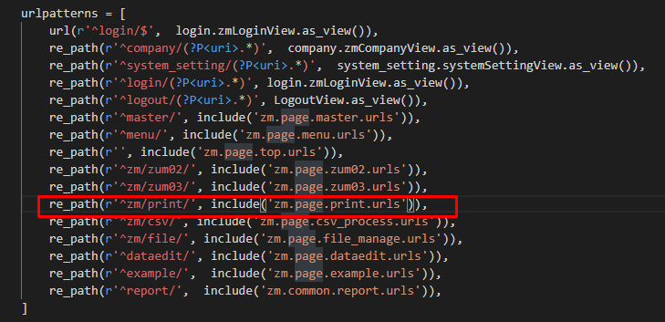

 |  | ２） | print.jsで処理を担当するURLパスを指定して、フォームデータを取得する、
 |  |  | AjaxでDjango（サーバー）のurls,pyへ、POSTリクエストする。

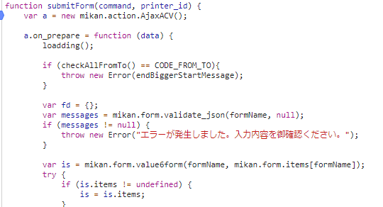
 |  |  |  |  |  |  |  |  |  |  |  |  |  |  |  |  |  | \web-django\src\webapp\zm\urls.py

 |  |  |  |  |  |  |  |  |  |  |  |  |  |  |  |  |  | \web-django\src\webapp\zm\page\print\urls.py
 |  |  |  |  |  |  |  |  |  |  |  |  |  | 4) | ⑤print_view.pyで定義されているPrintViewクラスに処理がまず飛ぶが、
 |  |  |  |  |  |  |  |  |  |  |  |  |  |  | PrintViewクラスはAbstractPageクラスを継承します
 |  |  |  |  |  |  |  |  |  |  |  |  |  |  | AbstractPageクラスはBaseHtmlViewクラスを継承します
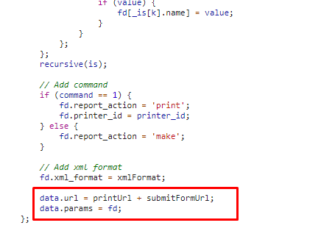
 |  |  |  |  |  |  |  |  |  |  |  |  |  |  | スーパークラスBaseHtmlViewなどでPOSTされた際の処理を行う。
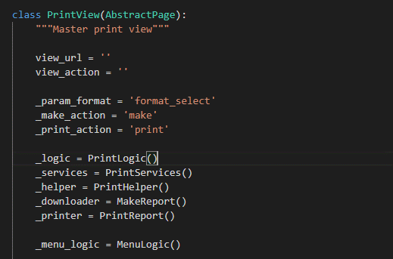

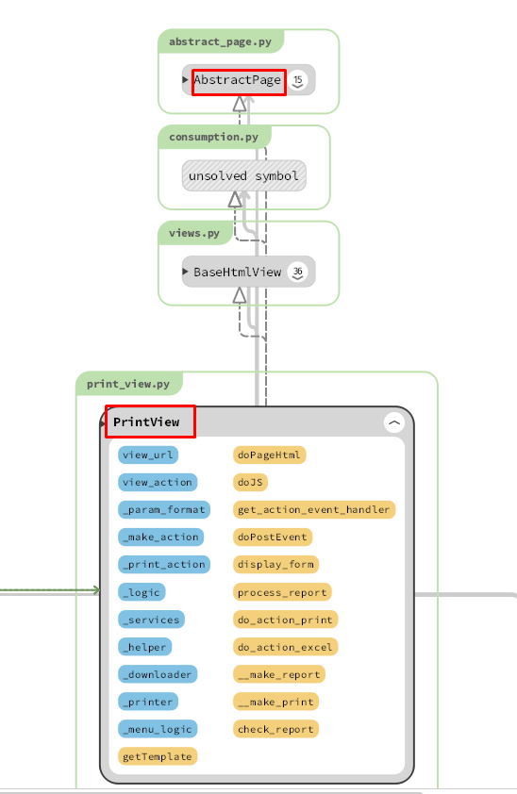
 |  |  |  |  |  |  |  |  |  |  |  |  | 5)
 |  |  |  |  |  |  |  |  |  |  |  |  |  | process_report関数内でレポートを作成処理のメイン処理を行う。
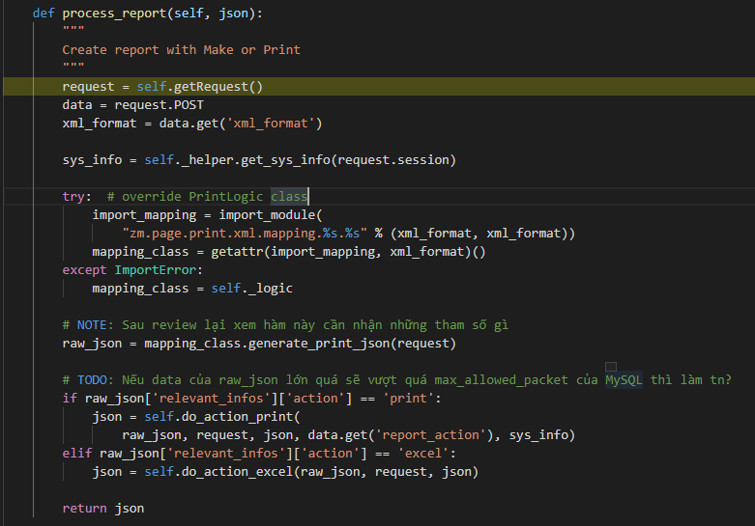

 |  |  |  |  |  |  |  |  |  |  |  |  |  |  |  |  |  | \web-django\src\webapp\zm\page\print\print_view.py
 |  |  |  |  |  |  |  |  |  |  |  |  |  | 5-1)

 |  |  |  |  |  |  |  |  |  |  |  |  |  |  | クライアントからデータを取得する
 | ４-１）
 |  | views.pyのBaseHtmlView内で定義されているPOST関数の処理を行う。 |  |  |  |  |  |  |  |  |  |  |  | 5-2)
 |  | このPOST関数内の処理はPOSTリクエストがDjango（サーバ）に送られると毎回呼ばれる。

 | ４-２） |  |  |  |  |  |  |  |  |  |  |  |  |  | システム情報：作成日, 作成者, バージョン, ...
 |  | print_view.pyのPrintView内のdoPostEvent関数の処理を行い、
 |  | その内部で、process_report関数が呼ばれる。 |  |  |  |  |  |  |  |  |  |  |  | 5-3)

 |  |  |  |  |  |  |  |  |  |  |  |  |  |  | インポートモジュールU01PB001 ('zm.page.print.xml.mapping.U01PB001.U01PB001')

 | 5-4) |  |  |  |  |  |  |  |  |  |  |  | ８）
 |  |  |  |  |  |  |  |  |  |  |  |  |  | view.pyで定義されているCommandGatewayクラスに処理がまず飛ぶが、
 |  |  |  |  |  |  |  |  |  |  |  |  |  | CommandGatewayクラスはVIEWAPIクラスを継承します
 |  | U01PB001クラスのgenerate_print_json関数が呼ばれる。 |  |  |  |  |  |  |  |  |  |  |  | VIEWAPIは[rest-framework]のモジュールです
 |  | SQLコマンドーを使用してデータベースをクエリし、クエリ結果を返す
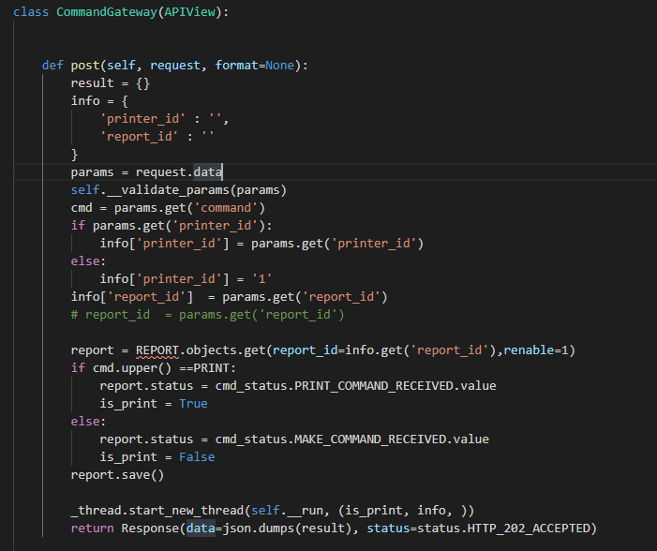
 | 5-5)

 |  | do_action_print関数がレポートテーブルのデータをバインドし、データベースに新しいレポートを挿入します
 |  | そしてそのIDを取得し、そのIDでバッチサーバーにリクエストします
 |  | JSONオブジェクトを返します。(batch_responses: report_id, output: pdf, status:200,...含まれる)
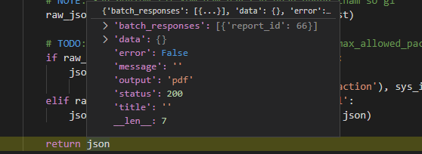

・処理概要(BATCH-PYTHON-LUIGI)

 | 6)
 |  | web-djangoからリクエストを受信して処理する

 | 7)
 |  | web-djangoがリクエストをbatch-python-luigiに送信するとき, batch-python-luigi サーバーのurl.py |  |  |  |  |  |  |  |  |  |  | 8-1)
 |  | （\bbin\printingservice\printingservice\urls.py）がリクエストを受ける
 |  | CommandGateway.as_View関数を呼び出す

 |  |  |  |  |  |  |  |  |  |  |  |  |  | report_idでstorage-batch-mariadbのデータを取得します

 |  |  |  |  |  |  |  |  |  |  |  |  | 8-2)

 |  |  |  |  |  |  |  |  |  |  |  |  |  | レコードの[ステータス]値を更新し、データベースを保存します
 |  |  |  |  |  | \bbin\printingservice\printingservice\urls.py

 | 8-3) |  |  |  |  |  |  |  |  |  |  |  | 10）

 |  |  |  |  |  |  |  |  |  |  |  |  |  |  | データベースからデータを取得する
 |  | メインプログラムを実行する新しいスレッドを作成します
 |  | __run関数、[execute]関数の呼び出し
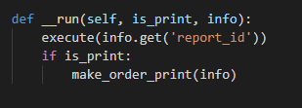
 |  |  |  |  |  |  |  |  |  |  |  |  |  |  | データベースからデータを保存する

 |  |  |  |  |  |  |  |  |  |  |  |  | 11)

 |  |  |  |  |  |  |  |  |  |  |  |  |  |  | S3サーバーからPDFテンプレートをダウンロードする

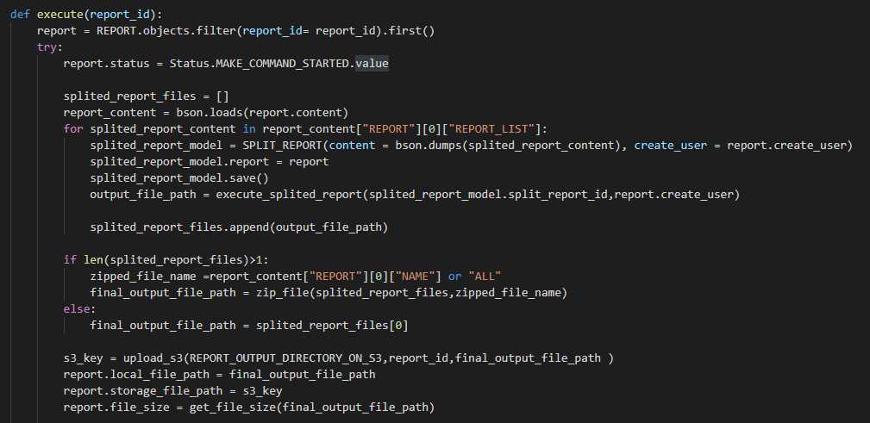
 | 9)
 |  | [execute]機能は、メイン機能を実行する機能です
 |  |  |  |  |  |  |  |  |  |  |  |  |  |  | S3サーバーから作成されたPDFをアップロードする

 |  |  |  |  |  |  |  |  |  |  |  |  | 12)

 |  |  |  |  |  |  |  |  |  |  |  |  |  |  |  |  |  |  | \zm\common\file\file_manage.py
 |  |  |  |  |  |  |  |  |  |  |  |  |  |  | S3サーバーから作成されたPDFをダウンロードする
 |  |  |  |  |  |  |  |  |  |  |  |  | 13)
 |  |  |  |  |  |  |  |  |  |  |  |  |  | 全ての処理が終了すると、print.jsのsuccessブロックに処理が戻り、
 |  |  |  |  |  |  |  |  |  |  |  |  |  |  | 画面に結果が表示される。
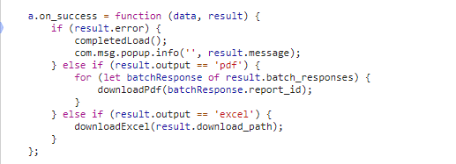

 |  | [execute]機能でデータベースstorage-mariadb-batchバッチからデータを取得し、データを処理して
 |  | Split_reportテーブルに保存して、S3サーバー（コンテナーstorage_zenko）からpdfテンプレートを
 |  | ダウンロードして、PDFを作成して、データベースへのPDFファイルリンクの保存して、
 |  | PDFファイルをS3サーバーにアップロードします。

 | 【6】関数

 |  | 概要） |  |  |  |  |  |  |  |  |  |  |  | 概要）
 |  |  | ・プロセスレポートのメイン処理はprint_view.pyのprocess_report関数から |  |  |  |  |  |  |  |  |  |  |  | ・レポートを作成するのメイン処理はcreatpdf.pyのexecute関数から
 |  |  | 様々な関数が呼出され行われる。 |  |  |  |  |  |  |  |  |  |  |  | 様々な関数が呼出され行われる。
Web-django サーバー
 |  |  |  |  |  |  |  |  |  |  |  |  |  |  | execute関数から呼び出される関数群イメージ図
batch-python-luigiサーバー
 |  | ※ | process_report関数から呼び出される関数群イメージ図
①
process_report
関数
②request.POST
① execute
関数
②REPORT.objects.filter

③self._helper.get_sys_info(request.session)
 |  |  |  | (print_view.py)

get_sys_info() / print_helper.py
③bson.loads(report.content)

④import_module()
④SPLIT_REPORT(content 、create_user)

⑤mapping_class.generate_print_json()
⑤execute_splited_report()

generate_print_json()/ U01PB001.py
⑥upload_s3()

⑥self.do_action_print()
⑦report.save()

do_action_print() / print_view.py

詳しいコンテンツを見るにはここをクリックしてください

 | 【７】DBアクセス

Web-django サーバー
batch-python-luigiサーバー
 |  | 概要） |  |  |  |  |  |  |  |  |  |  |  | 概要）
 |  |  | ・process_report関数の内部では関数が実行される。 |  |  |  |  |  |  |  |  |  |  |  | ・execute関数の内部では関数が実行される。

 |  |  |  | ・ | generate_print_json() |  |  |  |  |  |  |  |  |  |  | ・ | REPORT.objects.filter(report_id= report_id).first()
 |  |  |  | ・ | self.do_action_print() |  |  |  |  |  |  |  |  |  |  | ・ | splited_report_model.save()
 |  |  |  |  |  |  |  |  |  |  |  |  |  |  |  | ・ execute_splited_report(splited_report_model.split_report_id,report.create_user)
 |  |  |  |  |  |  |  |  |  |  |  |  |  |  |  | ・ upload_s3(REPORT_OUTPUT_DIRECTORY_ON_S3,report_id,final_output_file_path )
 |  |  |  |  |  |  |  |  |  |  |  |  |  |  |  | ・ report.save()
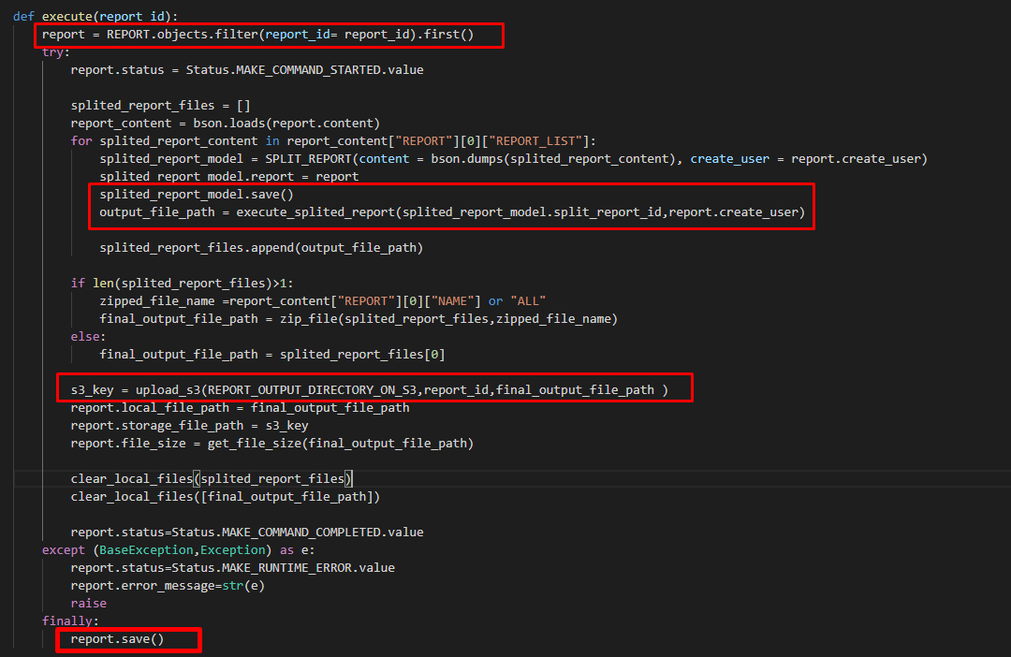

 |  |  |  |  |  |  |  |  |  |  |  | 【8】エラーハンドリング

 |  |  |  |  |  |  |  |  |  |  |  |  | 概要）
 |  |  |  |  |  |  |  |  |  |  |  |  |  | print.jsでエラー処理がされている。
 |  |  |  |  |  |  |  |  |  |  |  |  |  | 変数 |  |  |  |  |  | 内容
 |  |  |  |  |  |  |  |  |  |  |  |  |  | errorMessage |  |  |  |  |  | "失敗"
 |  |  |  |  |  |  |  |  |  |  |  |  |  | paramsIsNotEqual |  |  |  |  |  | "引数数が一致していない"
 |  |  |  |  |  |  |  |  |  |  |  |  |  | endBiggerStartMessage |  |  |  |  |  | "エンドはスタートより設定ください。"
 |  |  |  |  |  |  |  |  |  |  |  |  |  | batchServerError |  |  |  |  |  | "バッチサーバーエラー。"

詳しいコンテンツを見るにはここをクリックしてください

保険者の情報を印刷する機能を作成
保険者の情報を印刷する機能を作成 |  |  |  |  |  |  |  |  |  |  |  |  |  | 作成者 |  |  |  |  |  |  | 作成日 |  | 更新者 |  |  | 更新日 |  | Rev
 |  |  |  |  |  |  |  |  |  |  |  |  |  | サポート部 |  |  |  |  |  |  | 2020-02-11 |  | - |  |  | - |  | Draft#1

js
フロントエンド
 | 【1】機能概要
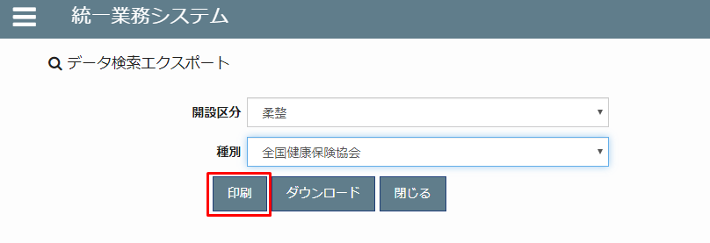
insurer
insurer_search.js

5
1

web-django (バックエンド)

exs_main
view.py
4

zm
urls.py

2
 | 機能概要
 |  | 画面より指定された、「開設区分」、「種別」により対象となる保険者マスタの一覧を出力する。
3
詳しいコンテンツを見るにはここをクリックしてください
page
insurer
urls.py
views.py

 | 【2】入力/出力

 |  | ・機能としての入力、出力は以下の表を参照。
 |  | 入力/出力 |  |  |  | 内容
 |  | 入力 |  |  |  | 開設区分: INSURER_000.insurance_category_tcd
 |  |  |  |  |  | 種別: INSURER_001.opening_class_tcd

 |  | 出力 |  |  |  | PDFファイル とプリンターで印刷します。

 |  |  | WEB-DJANGO |  |  |  |  |  | BATCH-PYTHON-LUIGI |  |  |  |  |  | WEB-DJANGO |  |  |  |  |  |  |  |  |  | BATCH-PYTHON-LUIGI

 |  |  |  |  |  |  |  |  |  |  |  |  | ① | ・クライアントはリクエストをweb-djangoサーバーに送信します

クライアント
フォームデータ
 |  |  |  |  |  |  |  |  |  |  |  |  | ② | ・検索語に従ってデータベースからデータをフィルタリングします
 |  |  |  |  |  |  |  |  |  |  |  |  |  | ・データをバイナリ形式でカプセル化します
 |  |  |  |  |  |  |  | ① |  |  |  |  |  | ・新しいレコードをstorage-mariadb-batchデータベースのREPORTテーブルに作ります
 |  |  |  |  |  |  |  |  |  |  |  |  |  | ・report_idを含むリクエストをbatchluigiサーバーに送信する

db-mariadb
storage-mariadb-batch
データ処理
 |  |  |  |  |  |  |  |  |  |  |  |  | ③ | ・データベースstorage-mariadb-batchバッチからデータを取得し、データを処理して
 |  |  |  |  |  |  |  |  |  |  |  |  |  | Split_reportテーブルに保存します
 |  |  |  |  |  |  |  | ②
 |  |  |  |  |  |  |  |  |  |  |  |  | ④ | ・S3サーバー（コンテナーstorage_zenko）からpdfテンプレートをダウンロードします

storage-mariadb-batch
データ処理
 |  |  |  |  |  |  |  |  |  |  |  |  | ⑤ | ・PDFを作成
 |  |  |  |  |  |  |  |  |  |  |  |  |  | ・PDFファイルをS3サーバーにアップロードします
 |  |  |  |  |  |  |  | ③ |  |  |  |  |  | ・アップロードされたファイルパスをデータベースstorage-mariadb-batchのREPORTテープル
 |  |  |  |  |  |  |  |  |  |  |  |  |  | に更新する
 |  |  |  |  |  |  |  |  |  |  |  |  |  | ・report_idをweb-djangoサーバーに再送信します

S3
(Storage-Zenko)
ダウンロード
テンプレート
 |  |  |  |  |  |  |  |  |  |  |  |  | ⑥ | ・BATCH-PYTHON-LUIGIサーバーからreport_idでpdfファイルのバスを取得します
 |  |  |  |  |  |  |  | ④ |  |  |  |  |  | ・S3サーバーからPDFファイルをダウンロードします
 |  |  |  |  |  |  |  |  |  |  |  |  |  | ・ダウンロードしたPDFファイルのリンクをクライアントに送信します
 |  |  |  |  |  |  |  |  |  |  |  |  |  | ・

S3
(Storage-Zenko)
storage-mariadb-batch
PDFファイルを作成
 |  |  |  |  |  |  |  | ⑤

S3
(Storage-Zenko)
storage-mariadb-batch
PDF処理
 |  |  |  |  |  |  |  | ⑥

 | 【4】処理フロー

 |  | <<クライアント側>> |  |  |  |  |  |  |  |  |  |  |  |  |  |  | 7) |  |  |  |  |  |  | BATCH-PYTHON-LUIGI

フォームデータ
json
オブジェクト(report_id)
 |  |  |  |  |  |  | １）
 |  |  |  |  |  |  |  |  |  |  |  |  |  |  |  |  |  |  |  |  |  | 8)
 |  |  |  |  |  |  |  |  |  |  |  |  |  |  | 12)

JavaScript
 |  |  |  |  |  |  | ２）

Web-django サーバー
 |  | <<サーバー側>>
Url処理（python / Django）

Url処理（python / Django）
 |  |  |  |  |  | ３） |  |  |  | 16)
Rest_framework(APIVIEW)
storage-mariadb-batch
9) View処理（python / Django）
View処理（python / Django）
execute
関数
printPDF·関数
 |  |  |  |  |  | ４）
 |  |  |  |  |  |  |  |  |  |  |  | 13)
 |  |  |  |  |  |  | ５） |  |  |  |  |  |  |  |  |  |  |  |  |  |  | 10)

 |  |  |  |  |  |  |  |  |  |  |  |  |  |  |  |  |  |  |  |  |  |  |  |  |  |  | 11)

Ｍｏｄｅｌ処理（python / Django）
Ｍｏｄｅｌ処理（python / Django）
S3
(Storage-Zenko)

 |  |  |  |  |  |  |  | 14)

storage-mariadb-batch
db-mariaDB
 |  |  |  |  |  |  |  |  |  |  | 15) |  |  |  |  |  |  | 12)
S3
(Storage-Zenko)

 | 【5】処理概要(WEB-DJANGO)
 |  | １） | フォームに検索値を入力して、「ダウンロード」ボタンを押し、 |  |  |  |  |  |  |  |  |  |  | 3) | Djangoのurl.py（zm\urls.py）がリクエストを受ける。
 |  |  | onClickメソッドから、insurer_search.jsの master.search.select_form関数を呼び出す。 |  |  |  |  |  |  |  |  |  |  |  |  | さらにurls.py（zm\page\print\urls.py）へ処理を渡し、
 |  |  |  |  |  |  |  |  |  |  |  |  |  |  |  | PrintView.as_View関数を呼び出す。

 |  | ２） | insurer_search.jsで処理を担当するURLパスを指定して、フォームデータを取得する、
 |  |  | AjaxでDjango（サーバー）のurls,pyへ、POSTリクエストする。

 |  |  |  |  |  |  |  |  |  |  |  |  |  |  |  |  |  |  | \web-django\src\webapp\zm\urls.py

 |  |  |  |  |  |  |  |  |  |  |  |  |  |  |  |  |  |  |  | \webapp\zm\page\insurer\urls.py
 |  |  |  |  |  |  |  |  |  |  |  |  |  | 4) | views.pyで定義されているInsurerJsonSearchViewクラスに処理がまず飛ぶが、
 |  |  |  |  |  |  |  |  |  |  |  |  |  |  | InsurerJsonSearchViewクラスはAbstractPageクラスを継承します
 |  |  |  |  |  |  |  |  |  |  |  |  |  |  | AbstractPageクラスはBaseHtmlViewクラスを継承します
 |  |  |  |  |  |  |  |  |  |  |  |  |  |  | スーパークラスBaseHtmlViewなどでPOSTされた際の処理を行う。

 |  |  |  |  |  |  |  |  |  |  |  |  | 5)
 |  |  |  |  |  |  |  |  |  |  |  |  |  | printPDF関数内でレポートを作成処理のメイン処理を行う。

 |  |  |  |  |  |  |  |  |  |  |  |  | 5-1)
 |  |  |  |  |  |  |  |  |  |  |  |  |  |  | オブジェクトリクエストを取得。要求オブジェクトには、クライアントがサーバーに送信するパラメーターが含まれます

 |  |  |  |  |  |  |  |  |  |  |  |  | 5-2)
 |  |  |  |  |  |  |  |  |  |  |  |  |  |  | 要求オブジェクトから、パラメーターを取得します。

 |  |  |  |  |  |  |  |  |  |  |  |  | 5-3)
 |  |  |  |  |  |  |  |  |  |  |  |  |  |  | ・データーを検索します。
 |  |  |  |  |  |  |  |  |  |  |  |  |  |  | ・データーを整理します。
 |  |  |  |  |  |  |  |  |  |  |  |  |  |  | ・ＣＳＶファイルを作成します。
 |  |  |  |  |  |  |  |  |  |  |  |  |  |  | ・ＣＳＶ パスを返す

 | ４-１）
 |  | views.pyのBaseHtmlView内で定義されているPOST関数の処理を行う。
 |  | このPOST関数内の処理はPOSTリクエストがDjango（サーバ）に送られると毎回呼ばれる。

 | ４-２）
 |  | views.pyのInsurerJsonSearchView内のdoPostEvent関数の処理を行い、
 |  | その内部で、exportCSV関数が呼ばれる。

 |  | 5-3-1）
 |  |  | ・データーを検索します。 |  |  |  |  |  |  |  |  |  | 画面完成

SQL QUERY

 |  | 6)
 |  |  | 全ての処理が終了すると、insurer_search.jsのmaster.search.csv_exportのajaxのsuccessブロックに
 |  |  | 処理が戻り、画面に結果が表示される。

 | 【6】関数

 |  | 概要）
 |  |  | ・ダウンロードのメイン処理はviews.pyのexportCSV関数から
 |  |  | 様々な関数が呼出され行われる。

 |  | ※ | process_report関数から呼び出される関数群イメージ図
①
exportCSV 関数
②self.getRequest()

③self.get_input_users(request)
 |  |  |  | (views.py)

④DownloadLogic().data_output(user_inputs)

⑤data_output(user_inputs)

QueryData().get_data_export()

⑥DownloadLogic().generate_print_json

⑦DownloadLogic().generate_print_json

⑧self.do_action_print()

詳しいコンテンツを見るにはここをクリックしてください

 | 【７】DBアクセス

Web-django サーバー
 |  | 概要）
 |  |  | ・ダウンロード関数の内部では関数が実行される。

 |  |  |  | ・ | DownloadLogic().data_output(user_inputs)

